상품제안서
타포린 화이트 3종 | 상품코드: F31336

 |  |  |  |  |  |  | 02-412-0044 | www.easy1.co.kr
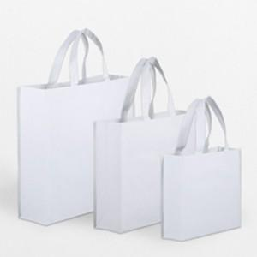

【상세/제작정보】 | <p>1박스 : 100개</p><p>택배비 : 6000원 별도​&nbsp;</p>

【인쇄/포장옵션】 | 실크, 자수, 풀칼라 / OPP(비닐)

【공급단가】 | 수량 | 500~ | 1,000~ | 3,000~ | 5,000~ | 10,000~
*VAT별도 | 소 : 300-245-100 | 1,950원 | 1,920원 | 1,870원 | 1,800원 | 1,720원
 | 중 : 330-420-130 | 2,080원 | 2,040원 | 2,000원 | 1,920원 | 1,840원
 | 대 : 480-430-150 | 2,210원 | 2,170원 | 2,120원 | 2,040원 | 1,950원

【상품 URL】 | https://easy1.co.kr:443/src/goods_detail.php?gdno=31336

